상품제안서
MD2403 스프링 다이어리 25절/32절 | 상품코드: F20527

 |  |  |  |  |  |  | 02-412-0044 | www.easy1.co.kr
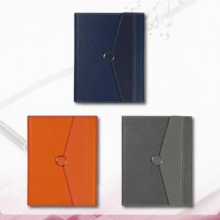

【상세/제작정보】 | ★커버 박인쇄 크기 25절 -->가로 8cmx3.5cm, 32절 --> 7cmx3cm ★ 기본 벌크출고되며, 종이케이스 or OPP비닐 추가는 별도문의 주시기 바랍니다. ★ 2일식은 별도옵션으로 추가비용 발생됩니다.

【인쇄/포장옵션】 | 불박, 금박, 은박 / 포장불가능

【공급단가】 | 수량 | 100~ | 300~ | 500~ | 1,000~ | 3,000~
*VAT별도 | 32절 | 13,800원 | 12,800원 | 12,500원 | 12,000원 | 11,500원
 | 25절 | 14,450원 | 13,440원 | 13,120원 | 12,600원 | 12,070원

【상품 URL】 | https://dev.easy1.co.kr:443/src/goods_detail.php?gdno=20527

